Hoja1
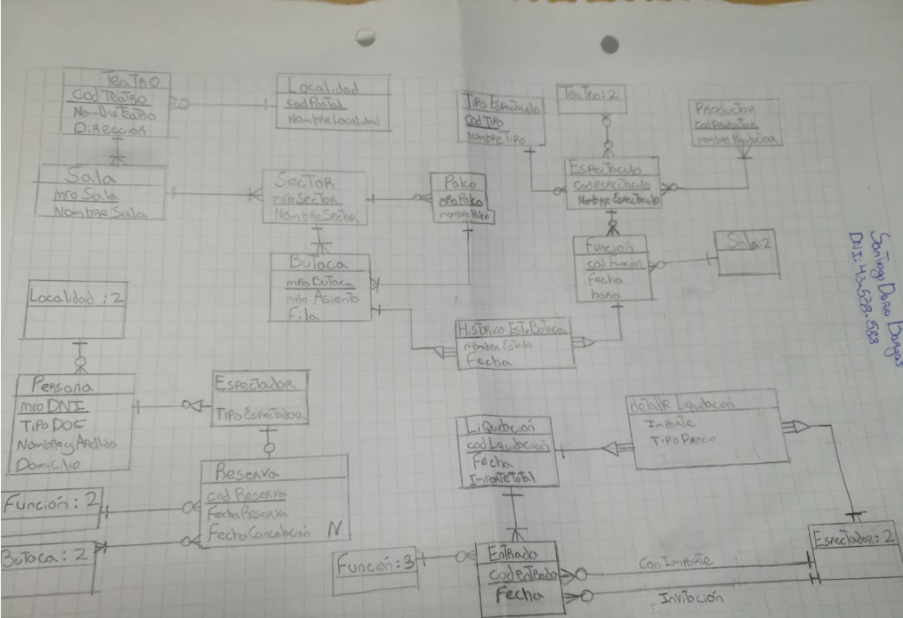
 |  |  | 4
 |  |  | BARGAS, SANTIAGO DARIO
 |  |  | 54 |  | TU EXAMEN ------->>>>>
 |  | Teórico | Real
Entidad LOCALIDAD |  | 2 | 2
 | codigo_postal ID | 2 | 2
 | nombre_localidad | 1 | 1
Entidad TEATRO |  | 2 | 2
 | codigo_teatro ID | 2 | 2
 | nombre_teatro | 1 | 1
 | calle_teatro | 1 | 0.5 | calle es atributo elemental
 | numero_portal_teatro | 1 | 0.5 | nro portal es atributo elemental
Relación 1,1 TEATRO - LOCALIDAD |  | 1 | 1
Entidad SALA |  | 2 | 2
 | dependiente de TEATRO | 3 | 0 | Sala es totalmente dependiente de Teatro
 | codigo_sala ID | 2 | 1 | El identificativo es insuficiente o se puede repetir
 | nombre_sala | 1 | 1
Entidad SECTOR |  | 2 | 2
 | dependiente de SALA | 3 | 0 | Sector es totalmente dependiente de Sector
 | codigo_sector ID | 2 | 1 | El identificativo es insuficiente o se puede repetir
 | nombre_sector | 1 | 1
Entidad PALCO |  | 2 | 2
 | dependiente de SECTOR | 3 | 0 | Palco es totalmente dependiente de Sector
 | numero_palco ID | 2 | 1 | El identificativo es insuficiente o se puede repetir
Entidad BUTACA |  | 2 | 2
 | codigo_butaca ID | 2 | 2
 | numero_butaca | 1 | 1
 | fila | 1 | 1
Relación 0,1 BUTACA - SECTOR |  | 1 | 0.5 | La butaca puede estar o no en un Sector
Relación 0,1 BUTACA - PALCO |  | 2 | 0 | La butaca puede estar o no en un Palco
Entidad EMPRESA_PRODUCTORA |  | 2 | 2
 | codigo_empresa ID | 2 | 2
 | nombre_empresa | 1 | 1
Entidad TIPO_ESPECTACULO |  | 2 | 2
 | codigo_tipo_espectaculo ID | 2 | 2
 | nombre_tipo_espectaculo | 1 | 1
Entidad ESPECTACULO |  | 2 | 2 | Espectáculo no tiene nada que ver con Teatro
 | codigo_espectaculo ID | 2 | 2
 | nombre_espectaculo | 1 | 1
Relación 1,1 ESPECTACULO - TIPO_ESPECTACULO |  | 2 | 2
Relación m,n ESPECTACULO - EMPRESA_PRODUCTORA |  | 2 | 2
Entidad FUNCION |  | 2 | 2 |  |  | POSIBLE SOLUCIÓN
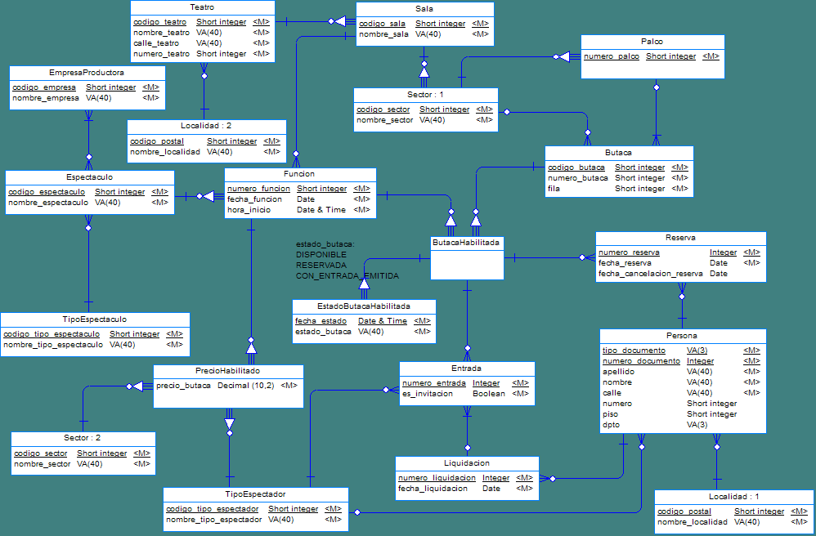
 | dependiente de ESPECTACULO | 3 | 0 | Función es totalmente dependiente de espectáculo
 | numero_funcion ID | 2 | 1 | El identificativo es insuficiente o se puede repetir
 | fecha_funcion | 1 | 1
 | hora_inicio | 1 | 1
Relación 1,1 FUNCION - SALA |  | 2 | 2
Entidad TIPO_ESPECTADOR |  | 2 |  | No está
 | codigo_tipo_espectador ID | 2 |  | No está
 | nombre_tipo_espectador | 1 |  | No está
Entidad PRECIO_HABILITADO |  | 2 |  | No está
 | dependiente de FUNCION | 3 |  | No está
 | dependiente de TIPO_ESPECTADOR | 3 |  | No está
 | dependiente de SECTOR | 3 |  | No está
 | precio_butaca | 1 |  | No está
Entidad BUTACA_HABILITADA |  | 5 |  | No está
 | dependiente de BUTACA | 3 |  | No está
 | dependiente de FUNCION | 3 |  | No está
Entidad ESTADO_BUTACA_HABILITADA |  | 5 |  | No está
 | dependiente de BUTACA_HABILITADA | 3 |  | No está
 | fecha_estado ID | 2 |  | No está
 | estado_butaca | 1 |  | No está
Entidad PERSONA |  | 2 | 2
 | tipo_documento ID | 2 | 1 | El tipo de documento es parte del identificativo
 | numero_documento ID | 2 | 2 | El número más es tipo es el identificativo
 | apellido | 1 | 0.5 | Apellido es atributo elemental
 | nombre | 1 | 0.5 | Nombre es atributo elemental
 | calle | 1 | 0.5 | Calle es atributo elemental
 | numero | 1 | 0.5 | Numero es atributo elemental
 | piso | 1 | 0.5 | Piso es atributo elemental no obligatorio
 | dpto | 1 | 0.5 | Dpto es atributo elemental no obligatorio
Relación 1,1 PERSONA - LOCALIDAD |  | 1 | 1
Relación 0,1 PERSONA - TIPO_ESPECTADOR |  | 3 |  | No está
Entidad RESERVA |  | 2 | 2
 | numero_reserva ID | 2 | 2
 | fecha_reserva | 1 | 1
 | fecha_cancelacion_reserva NULL | 2 | 2
Relación 1,1 RESERVA - BUTACA_HABILITADA |  | 2 | 0.5 | La Reserva es por una única butaca (además tiene que estar habilitada para la función - que no existe)
Relación 1,1 RESERVA - PERSONA |  | 2 | 2 | Una persona puede tener muchas reservas
Entidad LIQUIDACION |  | 2 | 2
 | numero_liquidacion ID | 2 | 2
 | fecha_liquidacion | 1 | 1
Relación 1,1 LIQUIDACION - PERSONA |  | 2 |  | La liquidación pertenece a una persona
Entidad ENTRADA |  | 2 | 2
 | numero_entrada ID | 2 | 2
 | es_invitacion | 4 |  | No está
Relación 0,1 ENTRADA - LIQUIDACION |  | 3 | 1.5 | Una entrada no necesariamente está relacionada a una liquidación
Relación 1,1 ENTRADA - TIPO_ESPECTADOR |  | 2
Relación 1,1 ENTRADA - BUTACA_HABILITADA |  | 2
Representación de los estados |  | 10 | 5 | El estado (HistoricoEst_Butada) no depende de la función y la fecha es identificativo más la dependencia de ButacaHabilidada (que no está)

DTE de ButacasHabilitadas
Inicio |  | 2 | 2
Estado DISPONIBLE |  | 2 | 2
Estado RESERVADA |  | 2 | 2
Estado CON ENTRADA |  | 2 | 2
Final |  | 2 | 2
Transición entre inicio y DISPONIBLE |  | 2 | 2
Transición entre DISPONIBLE y RESERVADA |  | 2 | 2
Transición entre RESERVADA a DISPONIBLE |  | 2 | 2
Transición entre RESERVADA a CON ENTRADA |  | 2 | 2
Transición entre DISPONIBLE a CON ENTRADA |  | 2 | 2
Transición entre CON ENTRADA y Final |  | 2 | 2
Transición entre DISPONIBLE y Final |  | 10 |  | No está

 |  | 205 | 111.5

 |  | 100 | 54.390243902

 |  |  | 54 | Con mínimo de 60 se aprobaba

